連動キャンペーン
■ Tiêu đề
"Triệu Arthur Ekusutashi quét" × "Hoàng đế Saga" lồng vào nhau chiến dịch

■ Thời gian thực hiện ※ ngày sẽ là tạm thời, với giả định giữa tháng Mười
2016-10-24 | 2016-10-25 | 2016-10-26 | 2016-10-27 | 2016-10-28 | 2016-10-29 | 2016-10-30 | 2016-10-31 | ~ | 2016-11-04
gỗ | vàng | đất | ngày | tháng | lửa | nước | gỗ | ～ | 金
連携開始 |  |  |  |  |  |  | 連携終了 | ～ | 報酬受け取り終了
12:00:00※時間は仮となります |  |  |  |  |  |  | 23:59 |  | ※報酬受け取り期間11/4 17:59まで

エンサガ側行動項目
エンサガ側報酬レアリティ設定

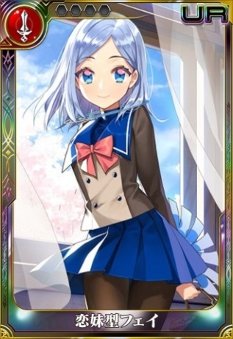
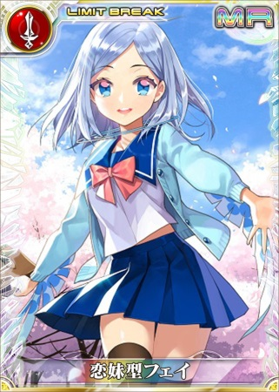
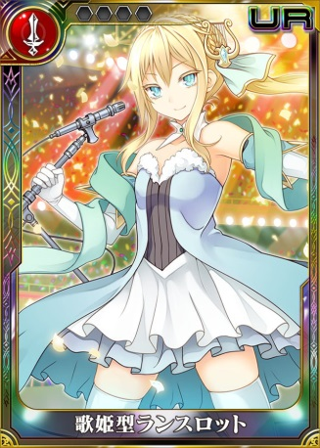
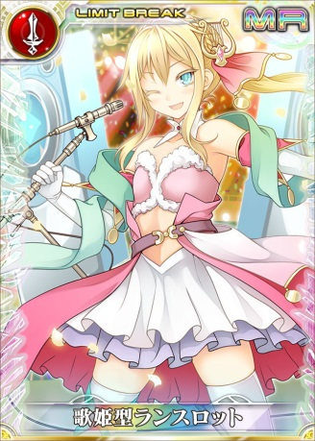
 |  |  |  |  |  |  |  |  |  | ■エンサガ戦士用希望イラスト
日数 | 8 | 4800 | pt |  | ▼GREE |  |  |  |  | LGR26フェイ |  | RCR29フェイ |  | LGR26ランスロット |  | RCR29ランスロット
デイリー行動内容 |  | 獲得ポイント |  |  | 必要ポイント | 交換アイテム |  | リミット
ログイン |  | 100 |  |  | 100 | 傷薬 |  | 10個まで | 1000
海賊ガチャを引く |  | 200 |  |  | 100 | リフレッシュドリンク |  | 10個まで | 1000
原初の洞窟を踏破する |  | 300 |  |  | 100 | 力の香薬 |  | 10個まで | 1000
 |  |  |  |  | 100 | 忘れ草 |  | 5個まで | 500
ミリアサ側行動項目
 |  |  |  |  | 100 | 思い出し草 |  | 5個まで | 500
 |  |  |  |  | 500 | イベントガチャチケット×100枚 |  | 5個まで | 2500
日数 | 8 | 4800 | pt |  | 2,000 | LGR28召集状 |  | 1個まで
デイリー行動内容 |  | 獲得ポイント |  |  | 1,000 | LGR26フェイ |  | 1個まで
ログイン |  | 100 |  |  | 1,000 | LGR26ニムエ |  | 1個まで
ノーマルガチャを回す |  | 200 |  |  | 1,000 | LGR26ランスロット |  | 1個まで
レイドを討伐する |  | 300 |  |  | 1,000 | LGR26コンスタンティン |  | 1個まで
 |  |  |  |  | 2,000 | RCR29フェイ |  | 1個まで |  | LGR26ニムエ |  | RCR29ニムエ |  | LGR26コンスタンティン |  | RCR29コンスタンティン
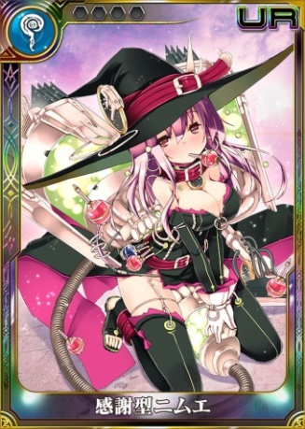
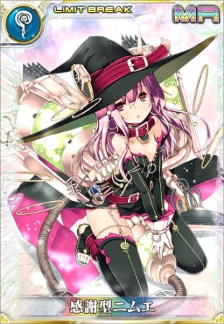
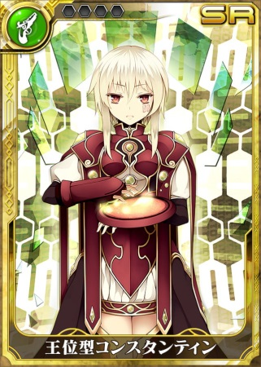
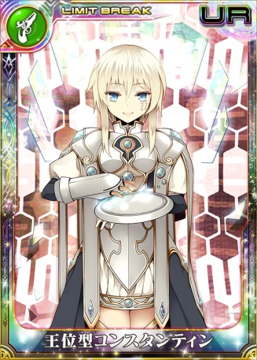
両コンテンツプレイ合計Pt |  | 9600 | pt |  | 2,000 | RCR29ニムエ |  | 1個まで
 | ※日数が仮のため調整予定あり |  |  |  | 2,000 | RCR29ランスロット |  | 1個まで
 |  |  |  |  | 2,000 | RCR29コンスタンティン |  | 1個まで
 |  |  |  |  | ▼Mobage/dゲーム
 |  |  |  |  | 必要ポイント | 交換アイテム |  | リミット
 |  |  |  |  | 100 | 傷薬 |  | 10個まで
 |  |  |  |  | 100 | リフレッシュドリンク |  | 10個まで
 |  |  |  |  | 100 | 力の香薬 |  | 10個まで
 |  |  |  |  | 100 | 忘れ草 |  | 5個まで
 |  |  |  |  | 100 | 思い出し草 |  | 5個まで
 |  |  |  |  | 100 | 思い出し草 |  | 5個まで
 |  |  |  |  | 500 | イベントガチャチケット×100枚 |  | 5個まで
 |  |  |  |  | 2,000 | LGR28確定ガチャチケット |  | 2個まで |  | ※戦士の交換方法は検討中ですが、上記のように各キャラ2体ずつ出すのは確定とします。
 |  |  |  |  | 1,000 | LGR26フェイ |  | 1個まで
 |  |  |  |  | 1,000 | LGR26ニムエ |  | 1個まで
 |  |  |  |  | 1,000 | LGR26ランスロット |  | 1個まで
 |  |  |  |  | 1,000 | LGR26コンスタンティン |  | 1個まで
 |  |  |  |  | 2,000 | RCR29フェイ |  | 1個まで
 |  |  |  |  | 2,000 | RCR29ニムエ |  | 1個まで
 |  |  |  |  | 2,000 | RCR29ランスロット |  | 1個まで
 |  |  |  |  | 2,000 | RCR29コンスタンティン |  | 1個まで
 |  |  |  |  | 上記のレアリティに合わせて報酬の設定をお願いします
ミリアサ側報酬レアリティ設定

 |  |  |  |  | ▼GREE/Mobage/dゲーム |  |  |  |  |  | ■ミリアサ用希望イラスト
 |  |  |  |  | 必要ポイント | 交換アイテム |  | リミット | 合計ポイント |  | URアセルス（ガチャで使用します） |  |  |  | URロックブーケ（ガチャで使用します）
 |  |  |  | 1 | 100 | AP回復薬 |  | 10個まで |  |  | 進化前 |  | 進化後 |  | 進化前 |  | 進化後
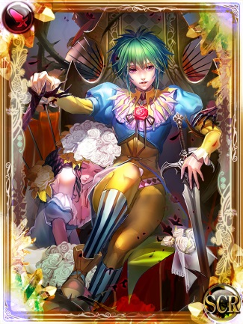
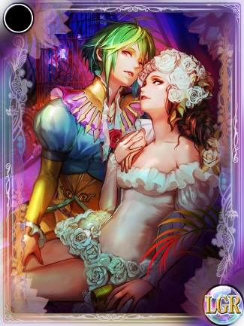
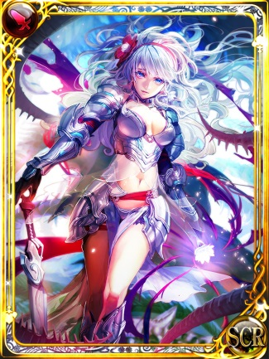
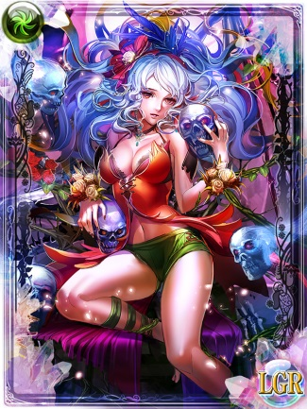
 |  |  |  | 2 | 100 | BC回復薬 |  | 10個まで
 |  |  |  | 3 | 100 | 星の因子（UR） |  | 1個まで | 100
 |  |  |  | 4 | 100 | 月の因子（UR） |  | 1個まで | 100
 |  |  |  | 5 | 100 | 虹の因子（UR） |  | 1個まで | 100
 |  |  |  | 6 | 200 | ウルトラチアリー |  | 10個まで
 |  |  |  | 7 | 300 | レアガチャチケット |  | 3個まで
 |  |  |  | 8 | 300 | オールスキリー |  | 5個まで
 |  |  |  | 9 | 300 | 星の因子（UR） |  | 3個まで | 900
 |  |  |  | 10 | 300 | 月の因子（UR） |  | 1個まで | 300
 |  |  |  | 11 | 500 | 虹の因子（UR） |  | 2個まで | 1000
 |  |  |  | 12 | 500 | UR異界型アルベルト |  | 1個まで | 500
 |  |  |  | 13 | 800 | UR異界型アルベルト |  | 3個まで | 2400 |  | URカタリナ（ガチャで使用します） |  |  |  | URアルベルト（連動キャンペーンの報酬として使用します）
 |  |  |  | 14 | 1,000 | UR異界型アルベルト |  | 1個まで | 1000 |  | 進化前 |  | 進化後 |  | 進化前 |  | 進化後
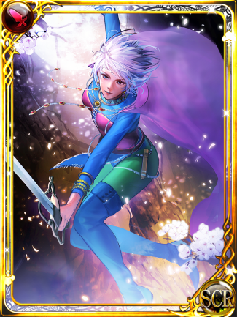
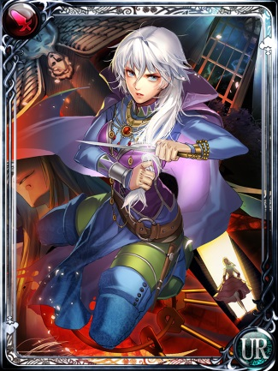
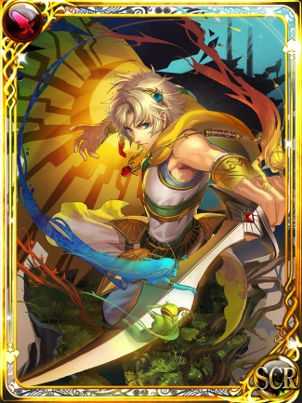
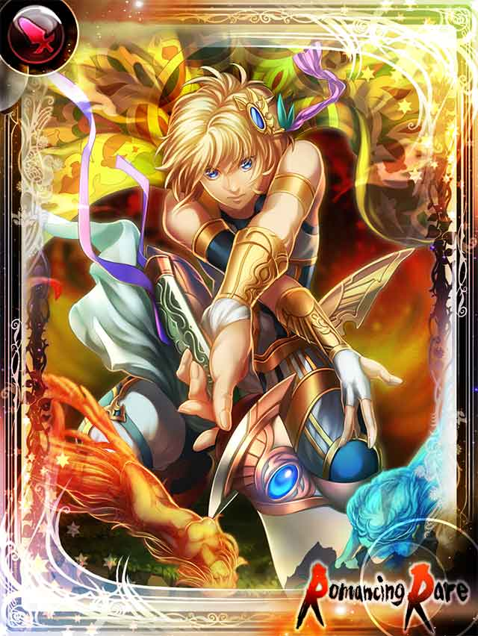
 |  |  |  |  |  |  |  | 合計 | 6400
 |  |  |  |  |  |  |  | ※最終進化させるために必要なポイントです。

 |  |  |  |  | ミリオンアーサーではデイリー行動内容を11日間行うことで
 |  |  |  |  | コラボカードを最終進化できるくらいのポイントがたまるように設計しております。
 |  |  |  |  | 色がついている項目が進化に必要なカードと素材になります。

（参考）連動キャンペーンレイアウト
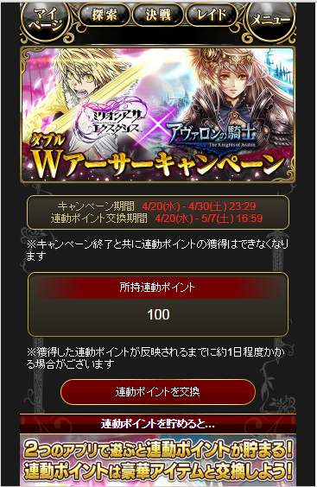
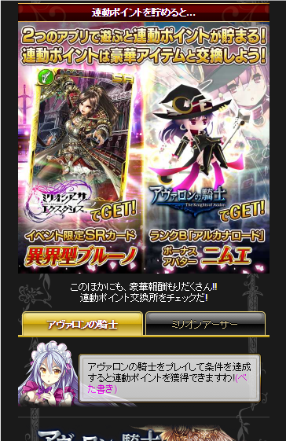
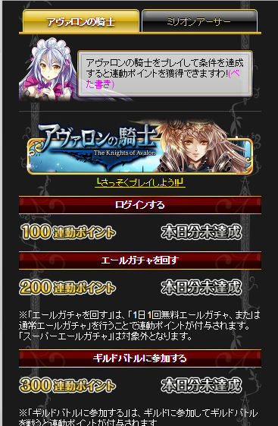
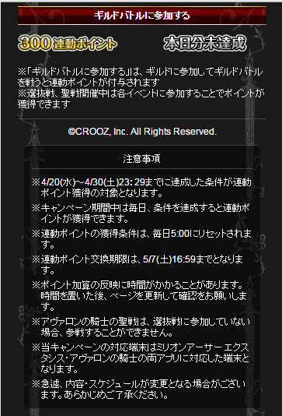
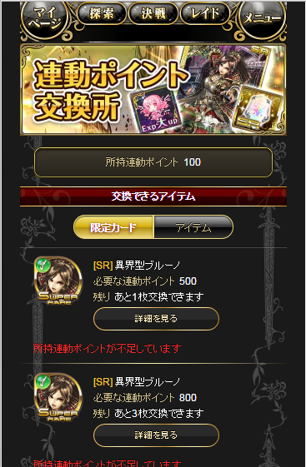
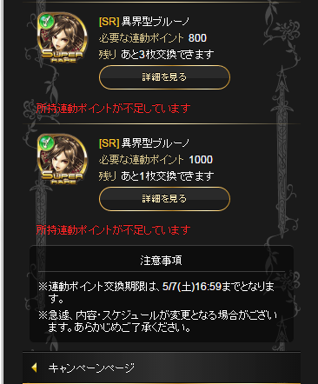
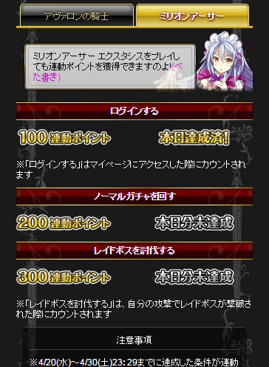
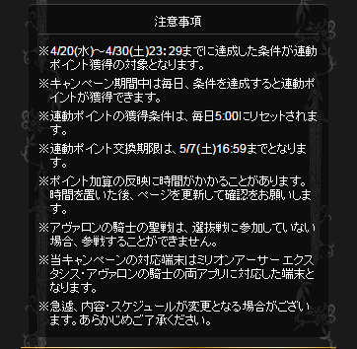
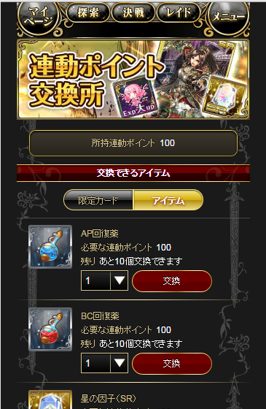
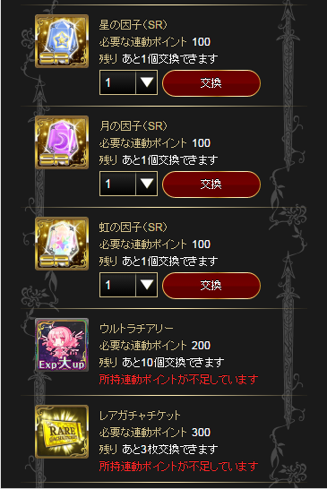
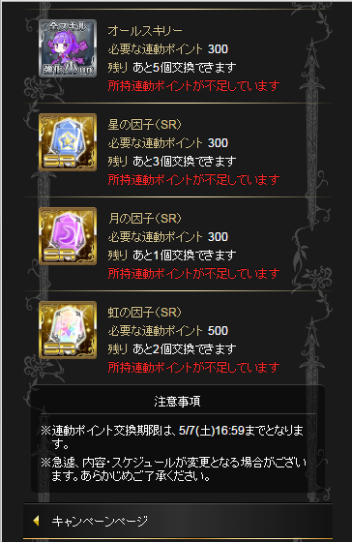
※画面はイメージです。ミリオンアーサー側の見た目となります。
【キャンペーンページ】 | 【交換所ページ】

